Pistola allience
 |  | NOMBRE FICHA TÉCNICA DE DE REUSO |  |  |  | CODIGO 06-1-FT-021

 |  | TIPO DE DOCUMENTO FORMATO |  | PROCESO MISIONAL |  | VERSIÓN 001

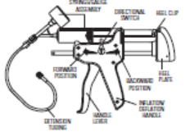 | CLASIFICACION DEL RIESGO |  | II a
 | NUMERO DE REUSO |  | Hasta el desgaste
 | SERIAL DEL DISPOSITIVO |  | Pistola allience
 | MATERIALES DEL DISPOSITIVO |  | No descrito en ficha
 | PARTES

DEFINICIÓN: | Dispositivo Medico utilizado en el acto quirúrgico para procedimiento en gastro enterologuia insuflar balón
AREA DE USO DEL DISPOSITIVO | Tras su uso, limpiarlo con paño impregnado con jabón enzimático con el fin de remover materia orgánica y/o secreciones. Se procede a llevarlo a la CE en un container, en caso de haber tenido contacto con secreciones de paciente con TBC, VIH o HEPATITIS, llevar con el rotulo "INFECTADO".
DESINFECCIÓN | NO APLICA
ESTERILIZACIÓN | Verifique el correcto empaque, rotular con la información de la Auxiliar de Central, Fecha de esterilización y de vencimiento de acuerdo al empaque elegido, numero de reuso, Clasificación del Riesgo, colocar la cinta indicadora. Desinfectar con alto nivel sin sumergir, y proceder con el almacenamiento del dispositivo.
PRECAUCIONES | No utilizar otro metodo de desinfeccion, no sumergir

DISPOSICIÓN FINAL | Sacar de circulación si se presenta desgaste o avería Depositar en caneca roja de recolección de residuos peligrosos

VERIFICACIÓN ANTES DE SU USO
Verificar que insufle adecuadamente y cumpla con la funcion para la que fue diseñada
PUNTOS A VERIFICAR |  |  | SI |  | NO
Integridad del tubo

Fibras laser
 |  | NOMBRE FICHA TÉCNICA DE DE REUSO |  |  | CODIGO 06-1-FT-021

 |  | TIPO DE DOCUMENTO FORMATO |  | PROCESO MISIONAL | VERSIÓN 001

 |  | FICHA TECNICA REUSO DE DISPOSITIVOS: |  |  |  | Anexo 1.
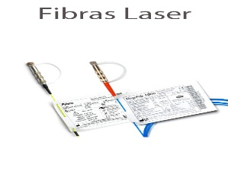 |  | CLASIFICACION DEL RIESGO |  | II a
 |  | NUMERO DE REUSO |  | 15 VECES
 |  | SERIAL DEL DISPOSITIVO |  | Fibra laser lisa
 |  | MATERIALES DEL DISPOSITIVO |  | Revestimiento silicona/ETFE/HC/NYLON
 |  | PARTES |  | Conector y fibra

DEFINICIÓN: |  | Dispositivo Medico utilizado en el acto quirúrgico para realizar pricedimiento endoscopicos de urología que requiera fibras laser
AREA DE USO DEL DISPOSITIVO |  | Tras su uso, sumerja el dispositivo inmediatamente en jabón enzimático con el fin de remover materia orgánica y/o secreciones. Se procede a llevarlo a la CE en un container, en caso de haber tenido contacto con secreciones de paciente con TBC, VIH o HEPATITIS, llevar en bolsa roja aparte con el rotulo "INFECTADO".
DESINFECCIÓN |  | NO APLICA
ESTERILIZACIÓN |  | Tras su uso, limpiarlo con paño impregnado con jabón enzimático con el fin de remover materia orgánica y/o secreciones, luego limpiar el conector verificando que siempre este con la tapa puesta y que su interior no este mojado y se observe como espejo, empaque la fibra en su plantilla y verifique el correcto empaque rotulando el numero de usus y la clasificacion de riesgo. Esterilzar con formaldehido 60 °C y proceder con el almacenamiento.
PRECAUCIONES |  | Verificar humedad y espejo del conector antes del empaque Verificar longitud de la fibra que no este fracturada

DISPOSICIÓN FINAL |  | Sacar de circulación después del uso # 15 o antes si se presenta desgaste o avería , No se reesterilizaran los DM usado en pacientes con infecciones de VIH, HEPATITIS O TUBERCULOSIS. depositar en caneca roja de recolección de residuos peligrosos

VERIFICACIÓN ANTES DE SU USO
Que el espejo no este mojado Fibra integra
PUNTOS A VERIFICAR |  |  |  | SI | NO
Verificar humedad y espejo del conector antes del empaque
Verificar longitud de la fibra que no este fracturada

DESCRIPCION DE LAVADO Y ESTERILIZACIÓN |  |  |  |  |  | NOMBRE DE AUX
1 | FECHA: |  | Se recibe fibra laser, se realiza lavado con detergente enzimatico se seca con aire comprimido se empaca y se rotula con 2 uso, se lleva a esterilización en formaldheido
2 | FECHA:
3 | FECHA:
4 | FECHA:
5 | FECHA:
6 | FECHA:
7 | FECHA:
8 | FECHA:
9 | FECHA:
10 | FECHA:
11 | FECHA:
12 | FECHA:
13 | FECHA:
14 | FECHA:
15 | FECHA:

Valvula espiratoria savina
 | NOMBRE FICHA TÉCNICA DE DE REUSO |  | CODIGO 06-1-FT-021

 | TIPO DE DOCUMENTO FORMATO | PROCESO MISIONAL | VERSIÓN 001

 | FICHA TECNICA REUSO DE DISPOSITIVOS: VALVULA ESPIRATORIA |  |  | Anexo 1.
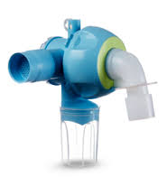 | CLASIFICACION DEL RIESGO | II a
 | NUMERO DE REUSO | Según desgaste o 2 años de uso
 | SERIAL DEL DISPOSITIVO | 8413660 _ 8417050
 | MATERIALES DEL DISPOSITIVO | Poliamida
 | PARTES | Diafragma, anillo, valvula de expiración

DEFINICIÓN: | Válvula de expiración reusable para el empleo de los ventiladores de terapia intensiva Drager.
AREA DE USO DEL DISPOSITIVO | Tras su uso, sumerja el dispositivo inmediatamente en jabón enzimático con el fin de remover materia orgánica y/o secreciones. Se procede a llevarlo a la CE en un container, en caso de haber tenido contacto con secreciones de paciente con TBC, VIH o HEPATITIS, llevar en bolsa roja aparte con el rotulo "INFECTADO".
DESINFECCIÓN | Sumergido en solución de cidex opa
ESTERILIZACIÓN | Esterilización a vapor 134°C durante 15 minutos
PRECAUCIONES | Observar si hay signos de daños grietas o deterioro evidente de las partes que conforman la valvula. Desenroscar el tapón de cierre con la mano y extraerlo junto con la membrana.

DISPOSICIÓN FINAL | Despues de cumplir su vida util se desecha en recipiente de riesgo biologico (rojo)

VERIFICACIÓN ANTES DE SU USO
En excelentes condiciones de limpieza y desinfección y estado físico. (no este quebradiza o se evidencie fallo durante el chequeo del ventilador)
PUNTOS A VERIFICAR |  | SI | NO

Mascara CPAP
 | NOMBRE FICHA TÉCNICA DE DE REUSO |  |  | CODIGO 06-1-FT-021

 | TIPO DE DOCUMENTO FORMATO | PROCESO MISIONAL |  | VERSIÓN 001

FICHA TECNICA REUSO DE DISPOSITIVOS
MASCARA CPAP
 |  | CLASIFICACION DEL RIESGO | Clase II a
1
2
 |  | Nº REUSOS | 5
 |  | MATERIALES
7
3
 |  | SILICONA
4

5
 |  | PARTES
 |  | 1-Soporte almohadilla frontal, 2-Tornillo de ajuste,3- Aro plegable facial, 4- Mascara, 5- Pinzas magneticas 6-Codo de 360 grados con valvula antiasfixiante, 7- Arnes.
6
LIMPIEZA
AREA DE USO DEL DISPOSITIVO:
Tras usar la mascara, se procede a retirar el arnes de sostenimiento de la mascara, empacar en container con detergente enzimatico. Posteriormente sera llevado a la CE en un container, en caso de haber tenido contacto con secreciones de paciente con TBC, VIH o HEPATITIS, llevar en bolsa roja aparte con el rotulo "INFECTADO"

CENTRAL DE ESTERILIZACION:
Tras usar la mascara, se procede a retirar el arnes de sostenimiento de la mascara, dicho arnes no debe ser esterilizado o desinfectado con productos quimicos, por ende debe ser lavado con agua y jabon puro, para luego dejar secar al aire libre. La mascara no se desarma, asi que se realiza un lavado minucioso de la mimas, utilizando abundadnte agua, para luego proceder a sumergirlas en container con Detergente Enzimatico para remover materia organica y secresiones, hacer uso de cepillo y jeringas en caso de ser necesario.

DESINFECCION:
Peroxido de hidrogeno (Perasafe)
ESTERILIZACION:
No aplica

DISPOSICION FINAL:
Area de uso del dispositivo:Una vez concluido el ciclo de reuso de este dispositivo, proceder a enviarlo a la CE en una bolsa roja con el rotulo "CICLO COMPLETO".

Central de esterilizacion:Tras terminado el ciclo de uso del DM, se procede a inactivarlo mediante esterilizacion en autoclave, para luego seguir el protocolo de residuos solidos establecidos por la IPS Clinica San Rafael.

PRECAUCIONES:
El dispositivo no debe ser sumergido en desinfectantes o quimicos como glutaraldeido (Cidex), con el fin de desinfectar o esterilizar el DM, No se reesterilizaran los DM usado en pacientes con infecciones de VIH, HEPATITIS O TUBERCULOSIS.

REFERENCIA:
Los procesos de lavado, desinfeccion y esterilizacion son fundamentados en el Manual de esterilizacion para centros de salud de la Organización Panamericana de la Salud. Los parametros de manejo y procesamiento del dispositivo son los especificados por el fabricante.

RESUCITADOR MANUAL ADULTO Y PED
 | NOMBRE FICHA TÉCNICA DE DE REUSO |  |  | CODIGO 06-1-FT-021

 | TIPO DE DOCUMENTO FORMATO |  | PROCESO MISIONAL | VERSIÓN 001

1
FICHA TECNICA REUSO DE DISPOSITIVOS
RESUCITADOR
 |  | CLASIFICACION DEL RIESGO | Clase II a

2
 |  | Nº REUSOS | 150
 |  | MATERIALES

 |  | SILICONA
3

5
 |  | PARTES
 |  | 1-Mascara, 2-Conector espiratorio (membrana de conector+alojamiento de membrana),3-bolsa autoinflable, 4-Valvula de conexión a bolsa con membranas(3), 5-Bolsa de reservorio, 6-Manguera lisa.
4
6
LIMPIEZA
AREA DE USO DEL DISPOSITIVO:
Tras usar el AMBU, se procede a desarmar el dispositivo en cada una de sus partes para luego proceder a sumergirlas en container con Detergente Enzimatico para remover materia organica y secresiones. Posteriormente sera llevado a la CE en un container, en caso de haber tenido contacto con secreciones de paciente con TBC, VIH o HEPATITIS, llevar en bolsa roja aparte con el rotulo "INFECTADO"

CENTRAL DE ESTERILIZACION:
Despues de estar sumergido en jabon enzimatico por un periodo de 10 minutos se procede a enjuagar las partes del AMBU con agua para despues hacer limpieza mecanica con la ayuda de un cepillo de cerdas suaves, se procede luego a secar con aire comprimido, para posterior armado. Comprobar la limpieza mediante visualizacion detallada del dispositivo tras el secado con aire comprimido.

DESINFECCION:
NO APLICAN
ESTERILIZACION:
La esterilizacion a utilizar sera el Vapor de agua (Autoclave)

DISPOSICION FINAL:
Area de uso del dispositivo:Una vez concluido el ciclo de reuso de este dispositivo, proceder a enviarlo a la CE en una bolsa roja con el rotulo "CICLO COMPLETO".

Central de esterilizacion:Tras terminado el ciclo de uso del DM, se procede a inactivarlo mediante esterilizacion en autoclave, para luego seguir el protocolo de residuos solidos establecidos por la IPS Clinica San Rafael.

PRECAUCIONES:
El dispositivo no debe ser sumergido en desinfectantes o quimicos como glutaraldeido (Cidex), con el fin de desinfectar o esterilizar el DM, No se reesterilizaran los DM usado en pacientes con infecciones de VIH, HEPATITIS O TUBERCULOSIS.

REFERENCIA:
Los procesos de lavado, desinfeccion y esterilizacion son fundamentados en el Manual de esterilizacion para centros de salud de la Organización Panamericana de la Salud. Los parametros de manejo y procesamiento del dispositivo son los especificados por el fabricante.

Valvas laringeas ADC
 | NOMBRE FICHA TÉCNICA DE DE REUSO |  |  | CODIGO 06-1-FT-021

 | TIPO DE DOCUMENTO FORMATO | PROCESO MISIONAL |  | VERSIÓN 001

FICHA TECNICA REUSO DE DISPOSITIVOS
VALVAS LARINGEAS ADC
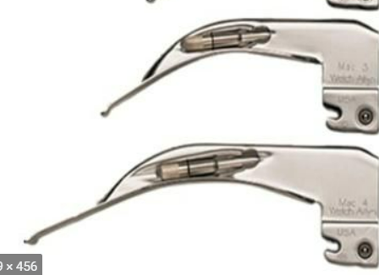 |  | CLASIFICACION DE RIESGO | Clase II a
 |  | Nº REUSOS | Cambiar si se presentan averias o mal funcionamiento

 |  | MATERIALES

 |  | Acero inoxidable resistente

 |  | PARTES
 |  | na

LIMPIEZA
AREA DE USO DEL DISPOSITIVO:
Tras su uso se procede a depositarlo en un container con jabon enzimático, si solo requiere desinfeccion se deja sumergido en una solución de glutaraldehído segun el tiempo especificado por el proveedor, se enjuaga con abundante agua, se seca y se empaca, y queda lista para uso, en caso que requiera esterilizacion se hace a traves de vapor , en caso de haber tenido contacto con secreciones de paciente con TBC, VIH o HEPATITIS, llevar en bolsa roja aparte con el rotulo "INFECTADO".

CENTRAL DE ESTERILIZACION:
Se realiza desinfeccion o esterilizacion de acuerdo a rotulado, se esteriliza los marcados como infectados, los que tiene baja rotacion

DESINFECCION:
Solución de glutaraldehído
ESTERILIZACION:
La esterilizacion a utilizar sera el Vapor de agua (Autoclave). El ciclo de esterilización sera a una temperatura de 121° C a un tiempo de 12 minutos.

PRECAUCIONES:
No se recomienda la limpieza ultrasónica. El proceso Sterrad NO debe utilizarse con hojas de fibra óptica, desechables o no.

REFERENCIA:
Los procesos de lavado, desinfeccion y esterilizacion son fundamentados en el Manual de esterilizacion para centros de salud de la Organización Panamericana de la Salud. Los parametros de manejo y procesamiento del dispositivo son los especificados por el fabricante.

MOTOR Y DERMATOMO
 | NOMBRE FICHA TÉCNICA DE DE REUSO |  |  | CODIGO 06-1-FT-021

 | TIPO DE DOCUMENTO FORMATO | PROCESO MISIONAL |  | VERSIÓN 001

FICHA TECNICA REUSO DE DISPOSITIVOS
DERMÁTOMO
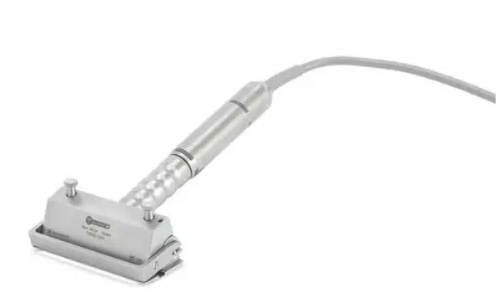 |  | CLASIFICACION DE RIESGO | Clase II a
 |  | Nº REUSOS | Hasta el desgaste o 250 ciclos de esterilización

 |  | MATERIALES

 |  | Metálico

 |  | PARTES
 |  | Motor eléctrico y dermátomo

LIMPIEZA
AREA DE USO DEL DISPOSITIVO:
Tras su uso frotar el motor electrico con un paño de jabón enzimático, desenroscar el capuchon del motor y quitar el cable del capuchon del motor. Desenroscar el soporte de la pieza de mano y retirarlo tambien. Cepillar las partes de plastico con un cepillo blando, lavar el motor por fuera durante 10 seg, secar y rociar el spray lubricante al motor electrico. El motor electrico se esteriliza a vapor en 134 °C Enjuagar y cepillar la suciedad superficial del dermatomo y la placa base, cepillar con jabon enzimático las superficies y espacios intermedios, aclarar con bundante agua de grifo, secar con un paño sin pelusas y desinfectar con amonio cuaternario, secar manualmente y esterilizar a vapor en 134°C

DESINFECCION:
Amonio cuaternario
ESTERILIZACION:
Vapor en 134 °C

PRECAUCIONES:
Si se utiliza en paciente con con enfermedad Creutzfeldt-jakob desechar el motor y el dermátomo despues de su uso.

REFERENCIA:
Los procesos de lavado, desinfeccion y esterilizacion son fundamentados en el Manual de esterilizacion para centros de salud de la Organización Panamericana de la Salud. Los parametros de manejo y procesamiento del dispositivo son los especificados por el fabricante.

Shaver
 | NOMBRE FICHA TÉCNICA DE DE REUSO |  |  | CODIGO 06-1-FT-021

 | TIPO DE DOCUMENTO FORMATO | PROCESO MISIONAL |  | VERSIÓN 001

FICHA TECNICA REUSO DE DISPOSITIVOS
SHAVER INSTITUCIONAL Y EXTERNOS
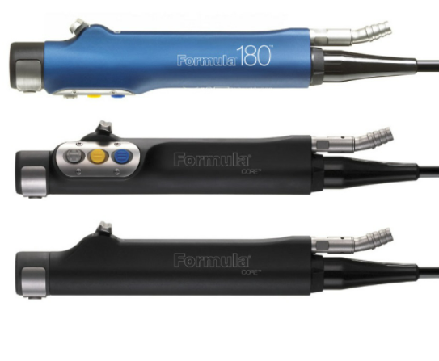 |  | CLASIFICACION DE RIESGO | Clase II a
 |  | Nº REUSOS | Cambiar si se presentan grietas, ruidos o el armazon esta roto.

 |  | MATERIALES

 |  | Metálico

 |  | PARTES
 |  | Unica con lúmenes
...

MANIJA CIELITICA
 | NOMBRE FICHA TÉCNICA DE DE REUSO |  |  | CODIGO 06-1-FT-021

 | TIPO DE DOCUMENTO FORMATO | PROCESO MISIONAL |  | VERSIÓN 001

FICHA TECNICA REUSO DE DISPOSITIVOS
MANIJA CIELITICA
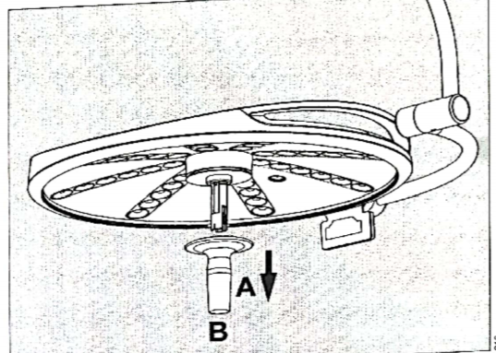 |  | CLASIFICACION DE RIESGO | Clase II a
 |  | Nº REUSOS | Cambiar si se presentan grietas

 |  | MATERIALES

 |  | Plástica

 |  | PARTES
 |  | Unica
...

